結果
結果

 |  |  |  |  |  |  |  |  |  |  |  | プラス思考 |  |  |  |  |  |  |  |  |  | イエー!!軍団
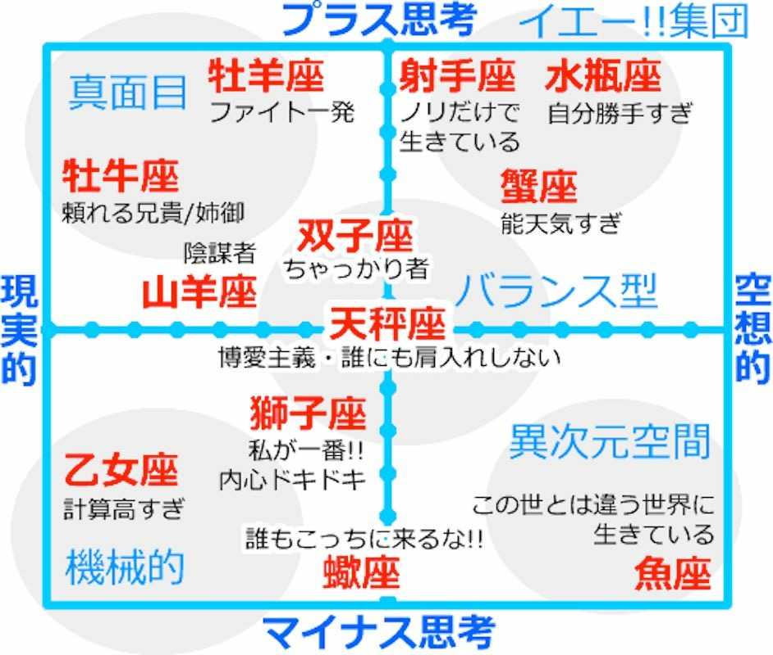

 |  | 真面目 |  |  |  |  |  | 牡羊座 |  |  |  |  |  |  |  | 射手座 |  |  |  |  | 水瓶座

 |  |  |  |  |  |  |  |  |  | 0% |  |  |  |  |  |  |  | 0% |  |  |  |  |  | 0%
 |  |  |  |  |  |  |  | ファイト一発 |  |  |  |  |  |  | ノリだけで生きている |  |  |  |  |  | 自分勝手すぎ
 |  |  | 牡牛座 |  |  |  |  |  |  |  |  |  |  |  |  |  |  |  | 蟹座
 |  |  |  |  |  |  |  |  |  |  |  |  | 双子座
 |  |  |  |  |  |  | 0% |  |  |  |  |  |  |  |  |  |  |  |  |  |  |  | 0%
 |  | 頼れる兄貴／姉貴 |  |  |  |  |  |  |  |  |  |  |  |  | 0% |  |  |  | 脳天気すぎ
 |  |  |  |  |  |  |  |  |  |  |  |  | ちゃっかり者
現実的 |  |  |  |  |  | 山羊座 |  |  |  |  |  |  |  |  |  |  |  |  |  |  |  |  |  |  | 空想的
 |  |  |  |  |  |  |  |  |  |  |  |  |  |  |  |  |  |  | バランス型
 |  |  |  |  |  |  |  |  | 0% |  |  |  | 天秤座
 |  |  |  |  |  | 陰謀者
 |  |  |  |  |  |  |  |  |  |  |  | 博愛主義・誰にも肩入れしない
 |  |  |  |  |  |  |  |  |  |  |  |  |  | 0%

 |  |  |  |  |  |  |  |  | 獅子座

 |  |  |  |  |  |  |  |  |  |  |  | 0%
 |  |  |  |  |  |  |  |  | 私が一番!!
 |  | 乙女座 |  |  |  |  |  |  | 内心ドキドキ
 |  |  |  |  |  |  |  |  |  |  |  |  |  |  |  |  |  |  |  | 異次元空間
 |  |  |  |  |  | 0%
 |  | 計算高すぎ
 |  |  |  |  |  |  |  |  |  |  |  |  | 蠍座 |  |  |  |  |  |  |  | 魚座

 |  | 機械的 |  |  |  |  |  |  |  |  |  |  |  |  | 0% |  |  |  |  |  |  |  |  | 0%
 |  |  |  |  |  |  |  |  |  |  | 誰もこっちに来るな!! |  |  |  |  |  | この世とは違う世界に行きている

 |  |  |  |  |  |  |  |  |  |  |  | マイナス思考

 | 星座 |  |  | 人数 | ％
 | 山羊座 |  |  | 0 | 0%
 | 水瓶座 |  |  | 0 | 0%
 | 魚座 |  |  | 0 | 0%
 | 牡羊座 |  |  | 0 | 0%
 | 牡牛座 |  |  | 0 | 0%
 | 双子座 |  |  | 0 | 0%
 | 蟹座 |  |  | 0 | 0%
 | 獅子座 |  |  | 0 | 0%
 | 乙女座 |  |  | 0 | 0%
 | 天秤座 |  |  | 0 | 0%
 | 蠍座 |  |  | 0 | 0%
 | 射手座 |  |  | 0 | 0%
 | 合計 |  |  | 0

